Ảnh lỗi
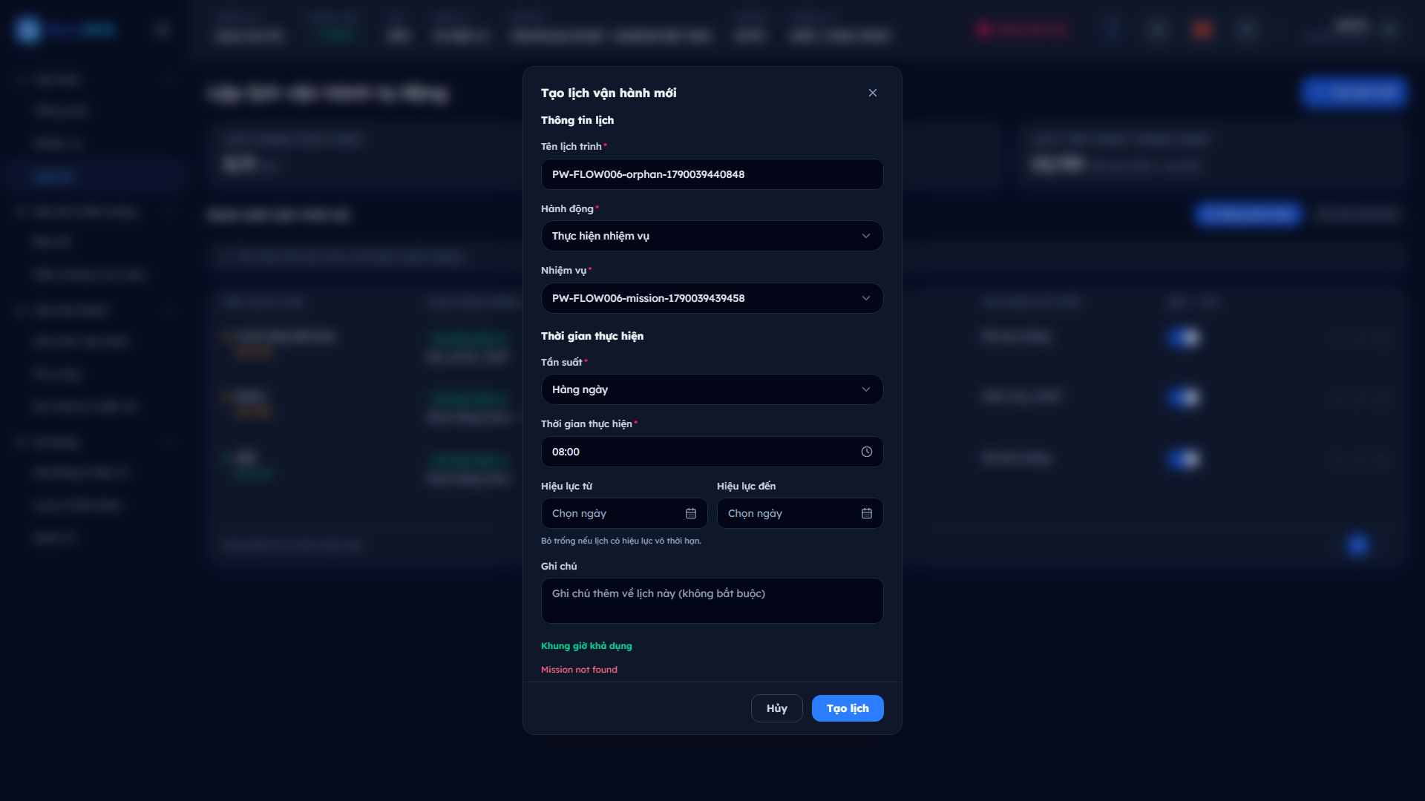
ẢNH LỖI CỦA CÁC CASE FAIL
Ảnh chụp tự động tại đúng thời điểm phát hiện lỗi. Tra theo mã AUT-EV-xx.

AUT-EV-01 | BECAROS-SCH-TC-016 | Ba yêu cầu tạo lịch giống nhau sinh ba lịch riêng biệt
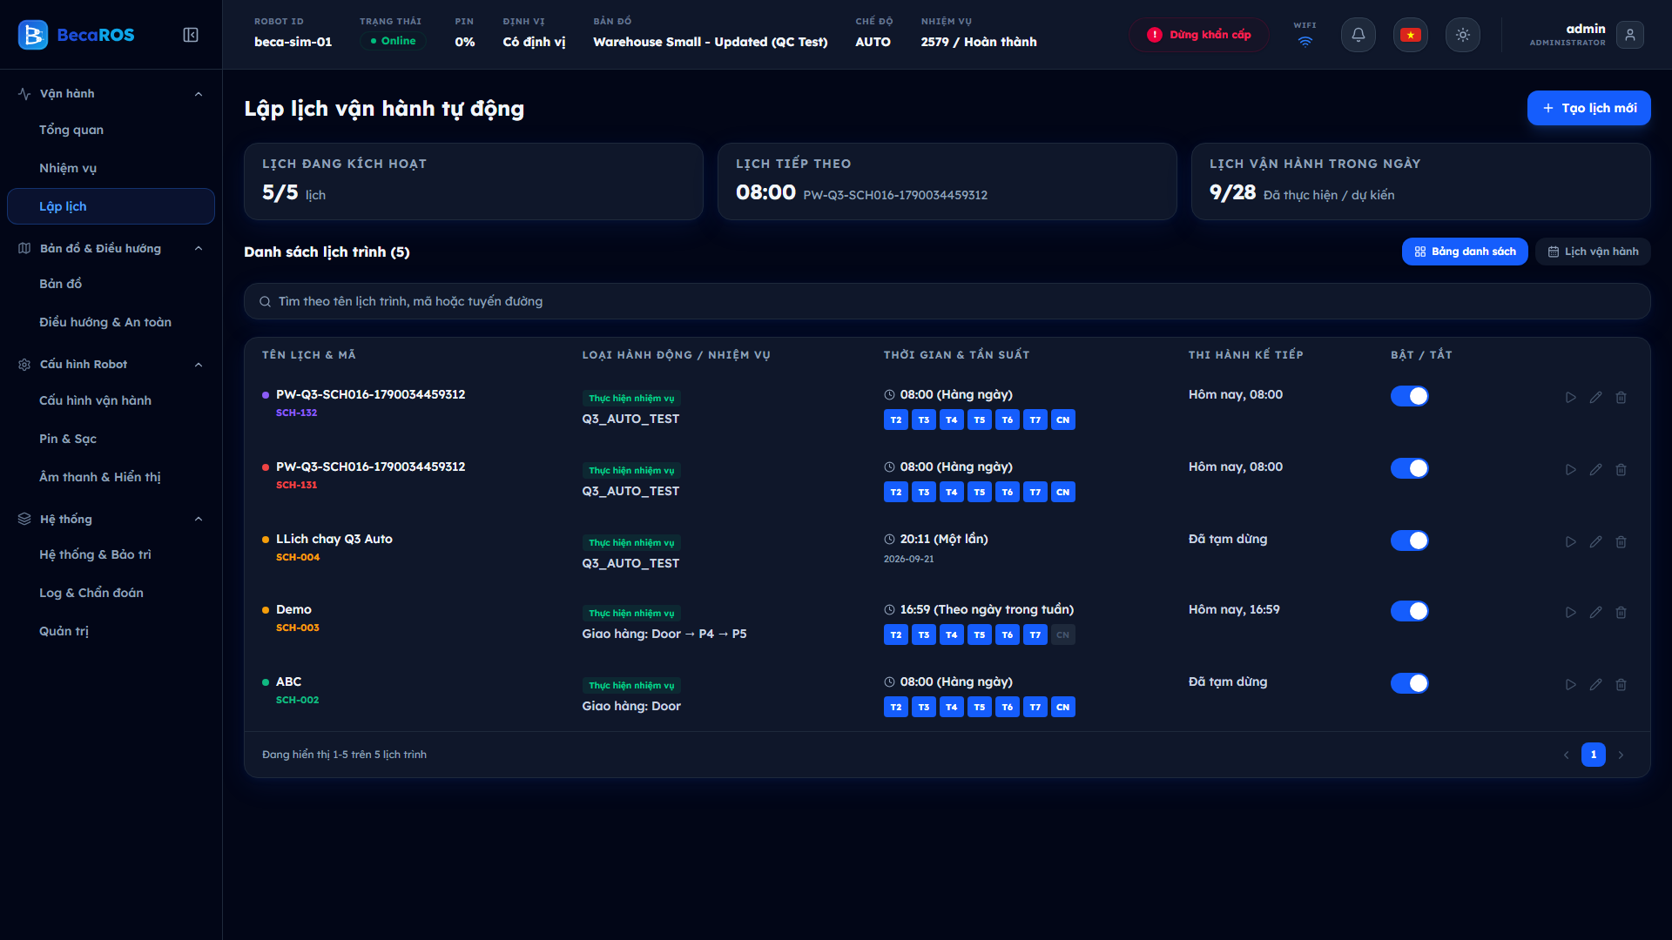

AUT-EV-02 | BECAROS-MIS-TC-012 | Lịch SCH-156 vẫn còn và vẫn bật sau khi nhiệm vụ nó trỏ tới đã bị xóa
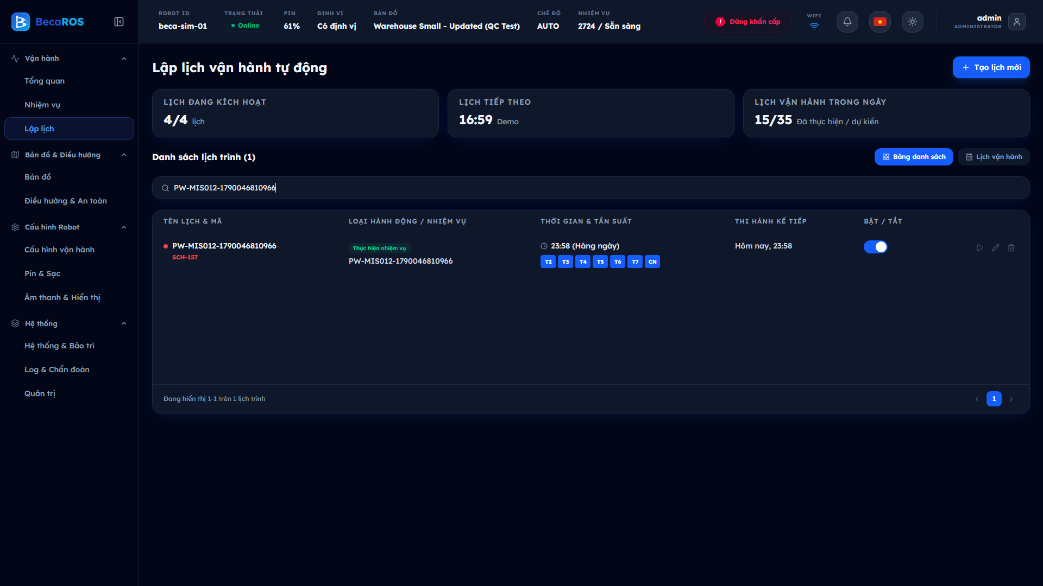

AUT-EV-03 | BECAROS-MIS-TC-014 | Lỗi điểm không hợp lệ hiện nguyên văn tiếng Anh
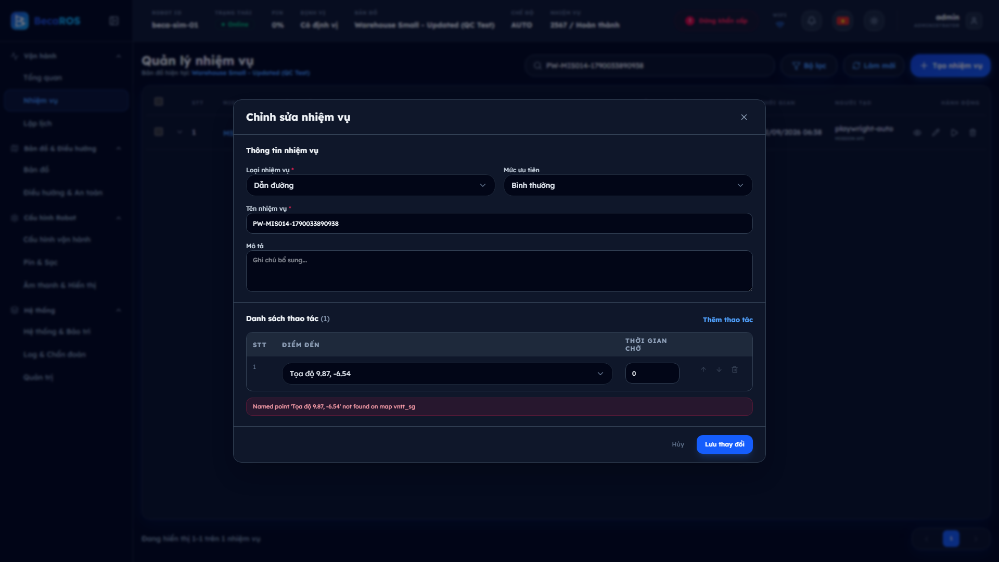

AUT-EV-04 | BECAROS-DASH-TC-022 | Lệnh thất bại để lọt Internal Server Error ra giao diện
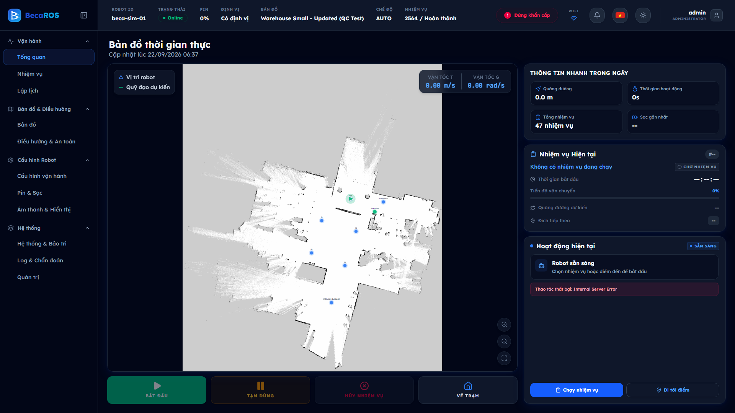

AUT-EV-05 | BECAROS-FLOW-TC-002 | Tìm theo người tạo không trả kết quả
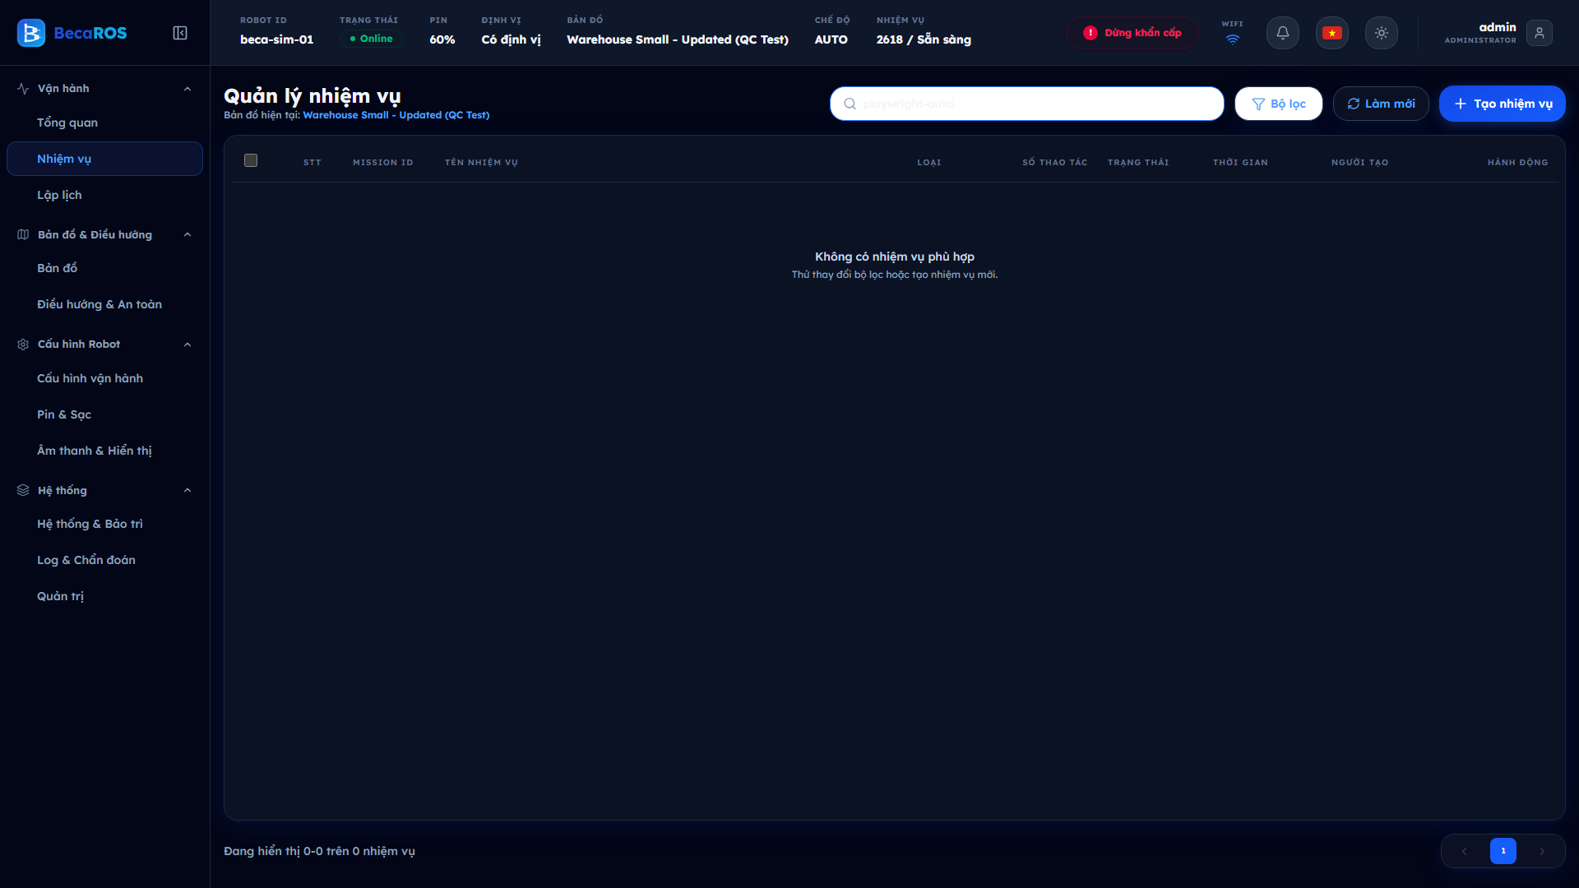

AUT-EV-06 | BECAROS-FLOW-TC-004 | Xóa nhiệm vụ có lịch tham chiếu để lại lịch mồ côi
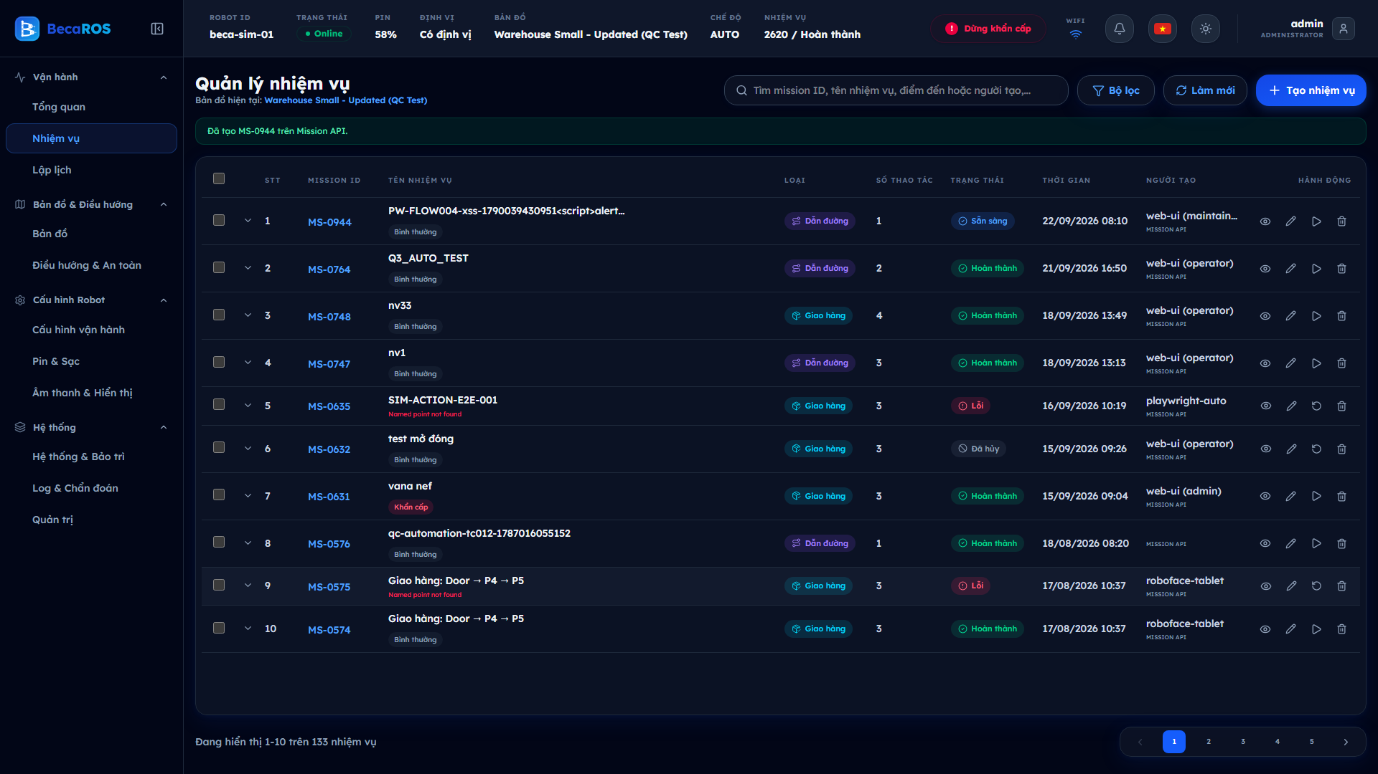

AUT-EV-07 | BECAROS-FLOW-TC-006 | Gửi lệnh tạo lịch lặp sinh lịch trùng

